OPZ
 |  | 
 |  | 1. Opis przedmiotu zamówienia:

Lp. | Część | Przedmiot zamówienia | Opis parametrów technicznych lub opis parametrów równoważności | Wymagania | Zdjęcie poglądowe | Jednostka miary | Szacowana ilość zakupu | Cena jednostkowa netto PLN | Stawka VAT % | Wartość netto | Wartość VAT | Wartość brutto (cena jednostkowa x ilość + VAT)
1 | Część 1 | Pojemnik na igły | Pojemnik na odpady medyczne i niebezpieczne wykonany z polipropylenu, przeznaczony do jednokrotnego użycia, atest PZH. Otwór wrzutowy o średnicy 60mm z wycięciami umożliwiającymi oddzielenie igły od strzykawki. | Brak | 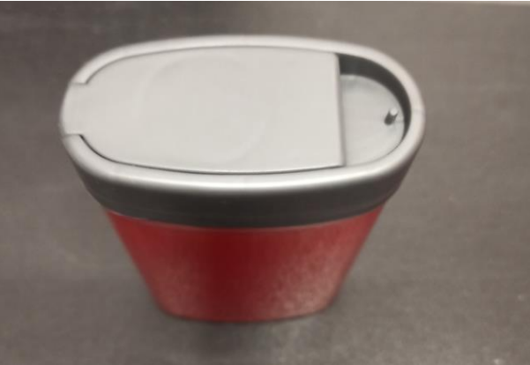 | 1 szt. | 50 |  |  | - zł | - zł | - zł
2 | Część 1 | Pojemnik 1L | Pojemnik na odpady medyczne i niebezpieczne wykonany z polipropylenu, odporny na przekłucia i inne uszkodzenia mechaniczne, atest PZH nr EZ/13/2013, kolor pojemnika: czerwony | Brak |  | 1 szt. | 250 |  |  | - zł | - zł | - zł
3 | Część 1 | Pojemnik 5L | Pojemnik na odpady medyczne i niebezpieczne wykonany z polipropylenu, odporny na przekłucia i inne uszkodzenia mechaniczne, atest PZH nr EZ/13/2013, kolor pojemnika: czerwony | Brak |  | 1 szt. | 300 |  |  | - zł | - zł | - zł
4 | Część 1 | Pojemnik 10L | Pojemnik na odpady medyczne i niebezpieczne wykonany z polipropylenu, odporny na przekłucia i inne uszkodzenia mechaniczne, atest PZH nr EZ/13/2013 | Brak | 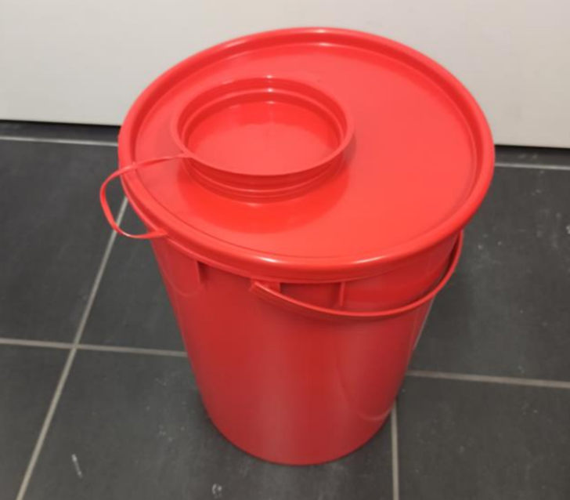 | 1 szt. | 200 |  |  | - zł | - zł | - zł
5 | Część 1 | Pojemnik 20L | Pojemnik na odpady medyczne i niebezpieczne wykonany z polipropylenu, odporny na przekłucia i inne uszkodzenia mechaniczne, atest PZH nr EZ/13/2013 | Brak | 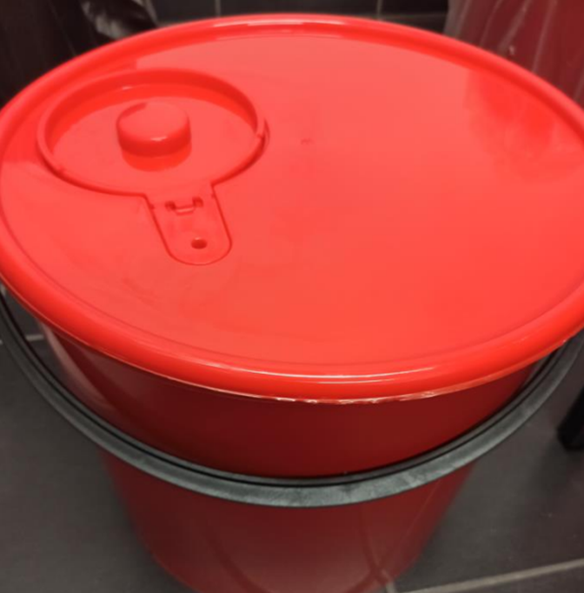 | 1 szt. | 550 |  |  | - zł | - zł | - zł
6 | Część 1 | Pojemnik 30L | Pojemnik na odpady medyczne i niebezpieczne wykonany z polipropylenu, odporny na przekłucia i inne uszkodzenia mechaniczne, atest PZH nr EZ/13/2013 | Brak | 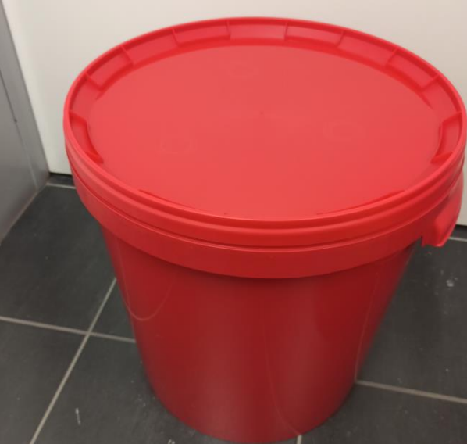 | 1 szt. | 800 |  |  | - zł | - zł | - zł
7 | Część 1 | Pojemnik 5L | Wiaderka na odpady z pokrywą (przezroczyste) - materiał PP, po zamknięciu otwarcie możliwe tylko po wyłamaniu plomby, szczelne zamknięcie, możliwe sztaplowanie, przeznaczenie: chemia - odporność na rozpuszczalniki organiczne, pojemność 5l. | Brak | 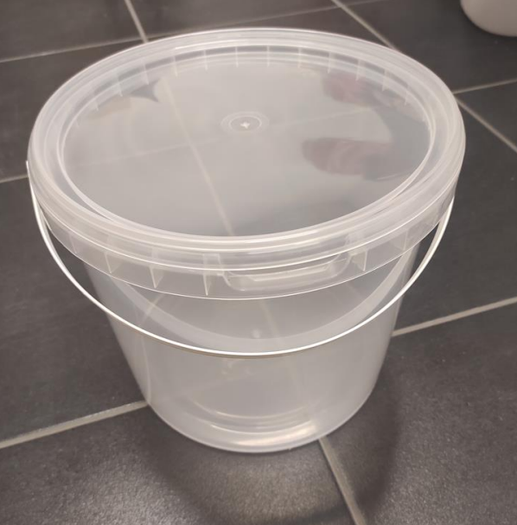 | 1 szt. | 900 |  |  | - zł | - zł | - zł
8 | Część 1 | pojemnik 10L | Wiaderka na odpady z pokrywą ( białe lub przezroczyste) - materiał PP, po zamknięciu otwarcie możliwe tylko po wyłamaniu plomby, szczelne zamknięcie, możliwe sztaplowanie, przeznaczenie: chemia – odporność na rozpuszczalniki organiczne, pojemność 10l | Brak | 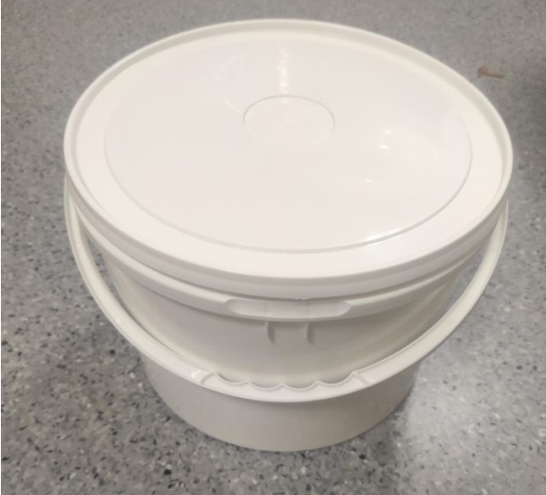 | 1.szt. | 750 |  |  | - zł | - zł | - zł
9 | Część 1 | Worki na odpady | Worków jednorazowego użycia z folii polietylenowej LDPE lub materiału równoważnej grubości, nieprzezroczystych, wytrzymałych, odpornych na działanie wilgoci i środków chemicznych, żółte, pojemność min. 160L | przeznaczony na odpady chemiczne/medyczne | 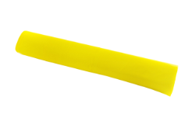 | 1 opakowanie | 30 |  |  | - zł | - zł | - zł
10 | Część 1 | Worki na odpady | Worków jednorazowego użycia z folii polietylenowej LDPE lub materiału równoważnej grubości, nieprzezroczystych, wytrzymałych, odpornych na działanie wilgoci i środków chemicznych, czerwone, pojemność min. 160L | Przeznaczony na odpady zakaźne | 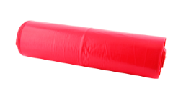 | 1 opakowanie | 35 |  |  | - zł | - zł | - zł
11 | Część 1 | Worki na odpady | Worków jednorazowego użycia z folii polietylenowej LDPE lub materiału równoważnej grubości, nieprzezroczystych, wytrzymałych, odpornych na działanie wilgoci i środków chemicznych, białe, pojemność min. 160L | przeznaczony na odpady niezakaźne | 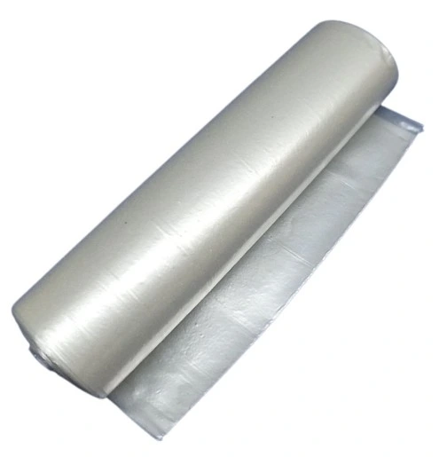 | 1 opakowanie | 15 |  |  | - zł | - zł | - zł
12 | Część 1 | Worki na odpady | Worków jednorazowego użycia z folii polietylenowej LDPE lub materiału równoważnej grubości, nieprzezroczystych, wytrzymałych, odpornych na działanie wilgoci i środków chemicznych, czarne, pojemność min. 160L | przeznaczony na odpady zmieszane | 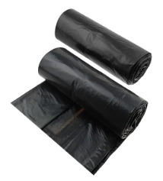 | 1 opakowanie | 30 |  |  | - zł | - zł | - zł
13 | Część 1 | Worki na odpady | Worków jednorazowego użycia z folii polietylenowej LDPE lub materiału równoważnej grubości, nieprzezroczystych, wytrzymałych, odpornych na działanie wilgoci i środków chemicznych, niebieskie, pojemność 120L | przeznaczony na odpady pochodzenia zwierzęcego | 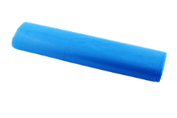 | 1 opakowanie | 20 |  |  | - zł | - zł | - zł
14 | Część 2 | Worki na odpady PP - autoklawowalne | Autoklawowalne 20 x 30 cm. , przeznaczone do stojaków nastołowych, sztywne, pamkowane po 100 szt. | Brak | 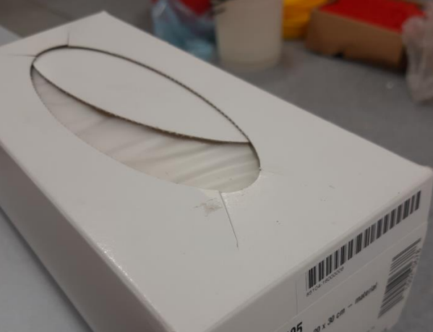 | 1 opakowanie | 20 |  |  | - zł | - zł | - zł
15 | Część 2 | Stojak stołowy na worki | Wysokość 25 cm, wykonany ze stalowego drutu z powłoką z żywicy epoksydowej, trzy nóżki z gumowymi podkładkami | Brak | 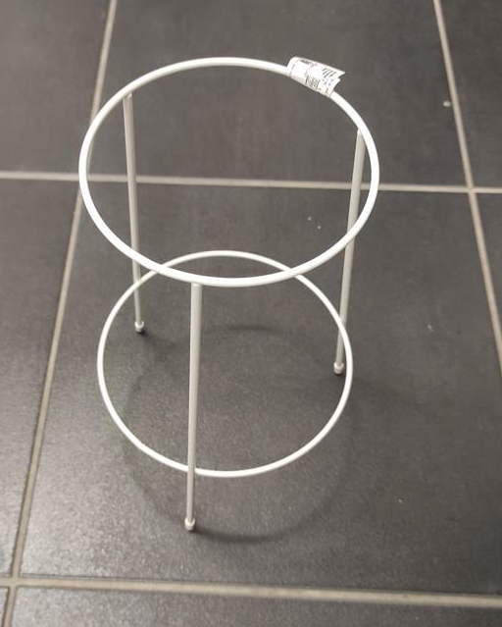 | 1 szt. | 5 |  |  | - zł | - zł | - zł
16 | Część 2 | Kanistry 5 L kompatybilne do nakrętek | Pojemnik wykonany z polietylenu o dużej gęstości, HDPE, kolor transparentny, pojemność 10L | kompatybilne do nakrętek |  | 1 szt. | 30 |  |  | - zł | - zł | - zł
17 | Część 2 | Kanistry 10 L kompatybilne do nakrętek | Pojemnik wykonany z polietylenu o dużej gęstości, HDPE, kolor transparentny, pojemność 5L | kompatybilne do nakrętek | 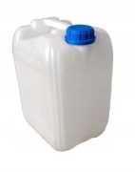 | 1 szt. | 30 |  |  | - zł | - zł | - zł
18 | Część 3 | Nakrętka do kanistra DIN51, kolor żółty | Wykonane z tworzywa sztucznego HDPE, średnica nakrętki pasująca na wlew o średnicy wewnętrznej 43,8 mm | Brak | 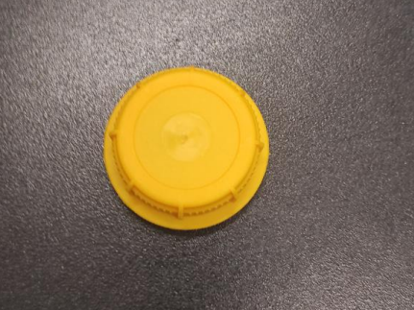 | 1 szt. | 30 |  |  | - zł | - zł | - zł
19 | Część 3 | Nakrętka do kanistra DIN51, kolor czarnego | Wykonane z tworzywa sztucznego HDPE, średnica nakrętki pasująca na wlew o średnicy wewnętrznej 43,8 mm | Brak | 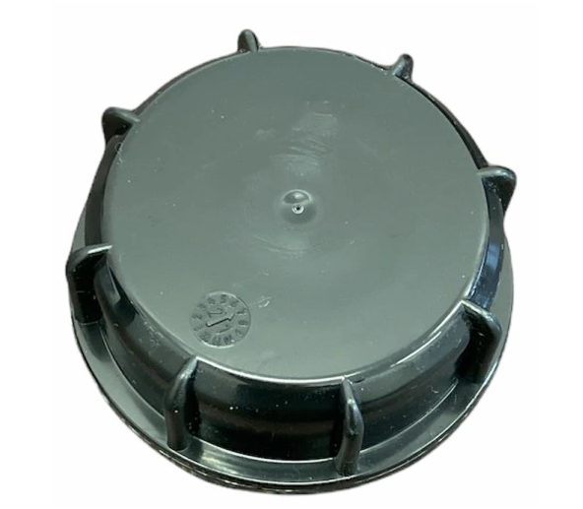 | 1 szt. | 30 |  |  | - zł | - zł | - zł
 |  |  |  |  |  |  |  | SUMA CZ.1: |  | - zł | - zł | - zł
 |  |  | Termin realizacji jednostkowego zamówienia - 3 dni robocze, przez „dni robocze” rozumie się dni od poniedziałku do piątku, z wyłączeniem dni ustawowo wolnych od pracy. |  |  |  |  | SUMA CZ.2: |  | - zł | - zł | - zł
 |  |  | Wszystkie produkty muszą być fabrycznie nowe, a wykonawca może wskazać towary równoważne. |  |  |  |  | SUMA CZ.3: |  | - zł | - zł | - zł
Sieć Badawcza Łukasiewicz – PORT Polski Ośrodek Rozwoju Technologii
54-066 Wrocław, ul. Stabłowicka 147, Tel: +48 71 734 77 77, Fax: +48 71 720 16 00
E-mail: biuro@port.lukasiewicz.gov.pl | NIP: 894 314 05 23, REGON: 386585168
Sąd Rejonowy dla Wrocławia – Fabrycznej we Wrocławiu, VI Wydział Gospodarczy KRS,
Nr KRS: 0000850580
 |  |  | Wykonawca winien w koszty wliczyć: koszt transportu i dostawy do miejsca wskazanego przez Zamawiającego. Zamówienie na czas transpotru powinno być zapakowane oraz zabezpieczone na palecie.

